Лист1
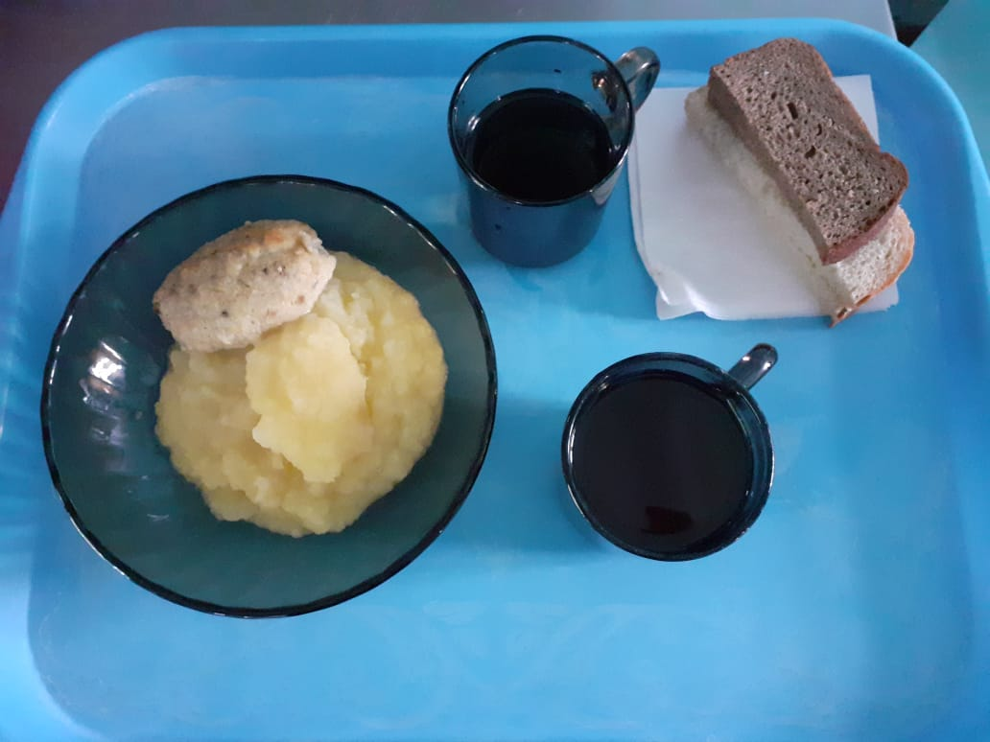
Школа | МБОУ ООШ №25 имени В.В.Буракова станицы Баракаевской |  |  | Отд./корп |  |  |  | День | 21.09.2021г

Прием пищи | Раздел | № рец. | Блюдо | Выход, г | Цена | Калорийность | Белки | Жиры | Углеводы

1-4 классы | Закуска |  | Помидоры свежие | 70 |  | 7.86 | 0.49 | 0.07 | 1.32
 | Гор.блюдо | 235 | Шницель рыбный натуральный | 75 |  | 101.54 | 7.66 | 5.30 | 7.23
 | Гарнир | 310 | Картофель отварной | 170 |  | 161.22 | 3.32 | 4.88 | 13.10
 | Напиток |  | Напиток из сухофруктов | 200 |  | 50.36 | 1.04 | 0.60 | 10.40
 | Хлеб |  | Хлеб пшеничный | 45 |  | 51.20 | 2.70 | 0.34 | 20.06
 | Хлеб |  | Хлеб ржаной йодированный | 29 |  | 63.86 | 1.66 | 0.30 | 10.46
 | Сок |  | Сок Яблочный |  |  | 63.86 | 0.75 | 0.00 | 15.21
 |  |  |  |  | 34.68 | 338.68 | 17.62 | 11.49 | 60.15
5-9 классы | Закуска |  | Помидоры свежие | 70 |  | 11.22 | 0.70 | 0.10 | 1.89
 | Гор.блюдо | 235 | Шницель рыбный натуральный | 65 |  | 131.06 | 9.19 | 7.05 | 7.71
 | Гарнир | 310 | Картофель отварной | 160 |  | 188.63 | 3.88 | 5.71 | 30.42
 | Напиток |  | Напиток из сухофруктов | 200 |  | 50.36 | 1.04 | 0.60 | 10.20
 | Хлеб |  | Хлеб пшеничный | 32 |  | 141.20 | 4.05 | 0.52 | 30.09
 | Хлеб |  | Хлеб ржаной йодированный | 26 |  | 61.44 | 2.00 | 0.36 | 12.56
 |  |  |  |  | 30.77р. | 583.91 | 16.81 | 14.34 | 92.87
Завтрак | Закуска |  | Помидоры свежие | 55 |  | 11.22 | 0.70 | 0.10 | 1.89
сотрудники | Гор.блюдо | 235 | Шницель рыбный натуральный | 60 |  | 131.06 | 9.19 | 7.05 | 7.71
 | Гарнир | 310 | Картофель отварной | 110 |  | 188.63 | 3.88 | 5.71 | 30.42
 | Напиток |  | Напиток из сухофруктов | 200 |  | 50.36 | 1.04 | 0.60 | 10.20
 | Хлеб |  | Хлеб пшеничный | 32 |  | 141.20 | 4.05 | 0.52 | 30.09
 | Хлеб |  | Хлеб ржаной йодированный | 26 |  | 61.44 | 2.00 | 0.36 | 12.56
 |  |  |  |  |  | 583.91 | 16.81 | 14.34 | 92.87
 |  |  |  |  | 30.55р.

